PI-O'LE
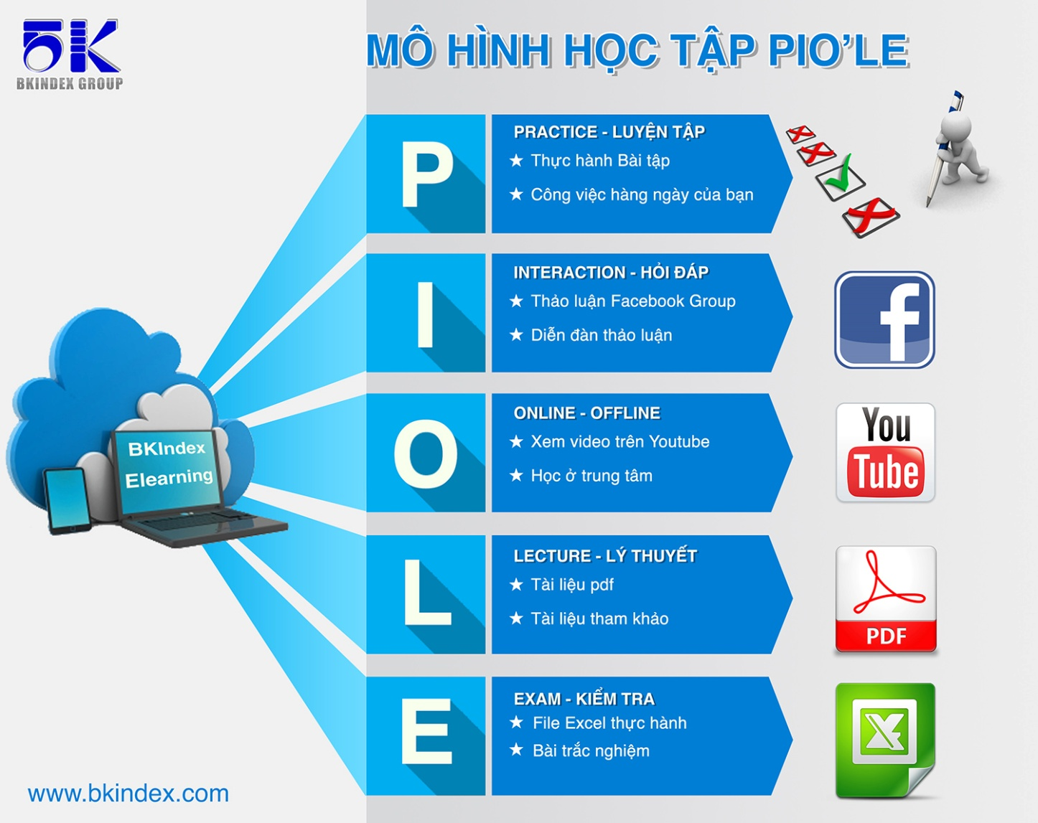

Mô hình học này được xây dựng và kế thừa từ mô hình LIPE của tổ hợp giáo dục đào tạo TOPICA, đơn vị dẫn đầu trong công nghệ đào tạo trực tuyến hiện nay.

Casestudy
 | Power Query có thể trích xuất dữ liệu từ những nguồn dữ liệu nào ?
Trả lời | Đáp án
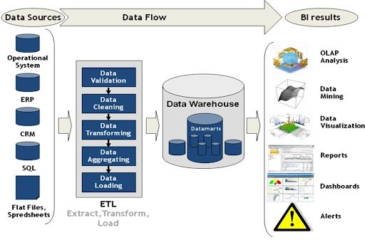




 | Đáp án
 | Power Query hỗ trợ kết nối với rất nhiều nguồn dữ liệu Power Query hỗ trợ kết nối với các file: Excel, CSV, PDF, JSON,…; với database: MySQL, Access, Oracle,…; với web: Google sheet, Facebook,... ? Các bạn đã biết extract dữ liệu từ những nguồn nào rồi?

Index
Extract data bằng Power Query

Case study | go to index

Extract from Excel file | go to index

Extract from folder | go to index

Extract from Google sheet | go to index

Extract from database | go to index

Sum up | go to index

QA&Practice | go to index

Extract from Excel
Extract data bằng Power Query
back to Index

1. Extract dữ liệu từ file Excel
2. Split column
3. Merge column
4. Định dạng ngày tháng
5. Xóa dòng

Extract from folder
Extract data bằng Power Query
back to Index

1. Extract dữ liệu từ folder

Extract from Google sheet
Extract data bằng Power Query
back to Index

1. Extract dữ liệu từ Google sheet
2. Conditional Column

Extract from database
Extract data bằng Power Query
back to Index

1. Extract dữ liệu từ CSDL
2. Group by
3. Replace

QA&Practice
Hỏi đáp và Luyện tập (Practice)
Extract data bằng Power Query

Bạn thực hành những phần đã hướng dẫn
Tìm hiểu cách extract data từ file CSV, file text, MySQL,…

